Worksheet
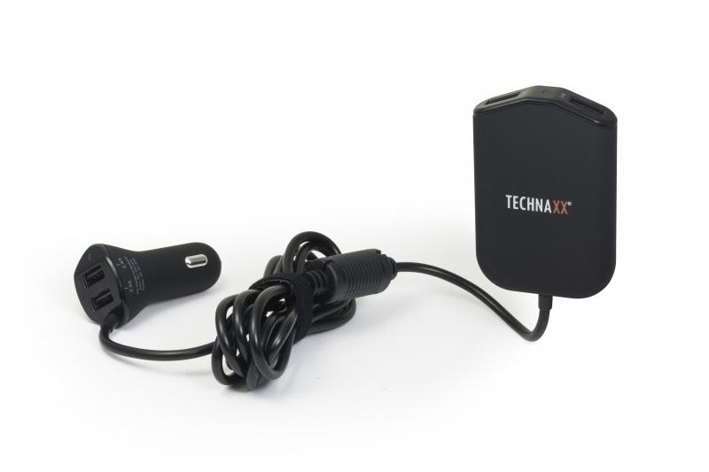
Technaxx Family Car Charger TE14

Artikelnummer | 4708 |  | VE | 60
EAN | 4260358121024 |  | Stück pro Palette | 960
Zollnummer | 8504408790 |  | Lagen Pro Palette | 4

Abmessungen - Artikel
Länge(cm) | Breite(cm) | Höhe(cm) | Gewicht(g)
5.4 | 2.5 | 8 | 130

Abmessungen - Artikelverpackung
Länge(cm) | Breite(cm) | Höhe(cm) | Leergewicht(g) | Gewicht(g) Artikel+Verpackung
14.5 | 5.7 | 16 | 30 | 200

Abmessungen - VE Karton (Masterkarton)
Länge(cm) | Breite(cm) | Höhe(cm) | Gewicht(g)
49 | 38.5 | 42 | 14000

Verpackung - Bestandteile
Rest Zubehör (g) | Papier/Pappe (g) | Styropor (g) | Kunstst. Hohlkörper(g) | Kunstst. Folien(g) | Materialverbunde (g)
0 | 23 | 0 | 19 | 0 | 0

Weiterführende Informationen
Technaxx Reseller Portal

